Sheet1
有志企画書

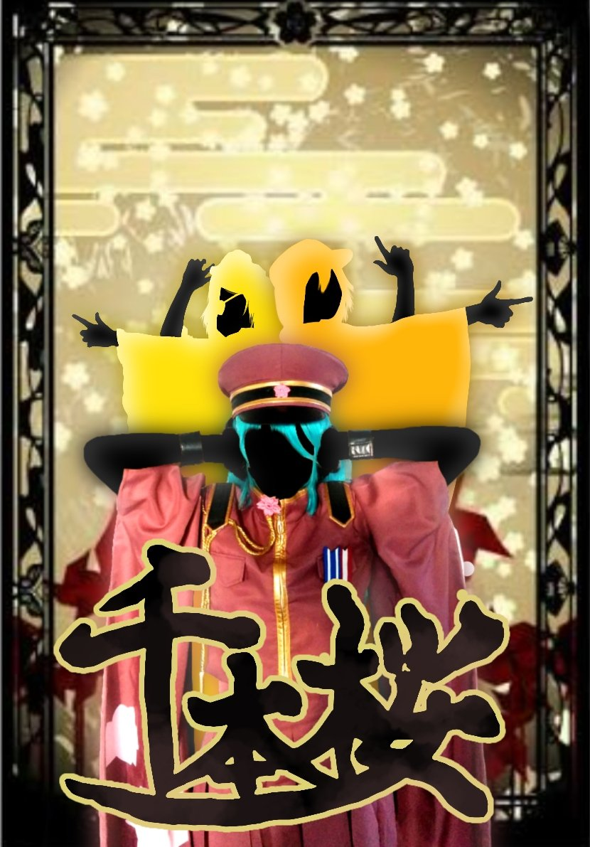
1、代表者について
代表者名 | 涌井菜摘
学籍番号 | 141441
連絡先(電話番号) | 080-3370-0672
2、有志について
出し物名or団体名 | 千本桜
メンバー | 涌井菜摘、花城和奏、山城由楓
アルバム写真 | すみません入らなかったので欄外に添付します
具体的な内容 | 中夜祭か体育館の出し物で千本桜のコスプレをしてダンスをして盛り上げる！
①時間（出し物の所要時間） | 10分未満
②場所 | ピロティまたは体育館
③内容 | コスプレダンス
④必要な機材(自分たちで用意するもの、高専祭側に用意してほしいもの両方書いてください) | 扇子などの小物はありますが大きな機材等は必要ありません。扇子はもちろん自分たちで用意します。

後夜祭希望（するorしない） | 中夜祭のほうを希望します。

